Sheet1
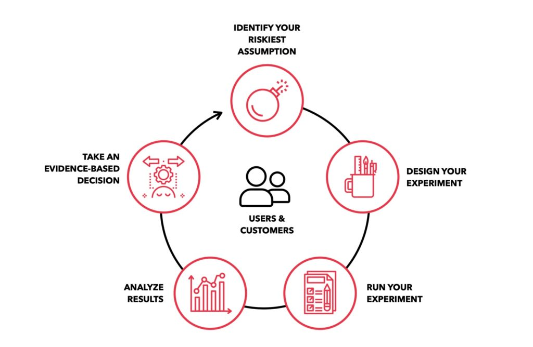
identify your riskiest assumption | 最も高リスクな仮説の特定 | カラー
design your experiment | エクスペリメントの設計 | #02457A
run your experiment | エクスペリメントの実施
analyze results | 結果の分析
take an evidence-based decision | 証拠に基づいた決定
users & customers | ユーザー＆顧客

